Лист2
 |  | Запропоноване автором проекту |  |  | Пропозиція експертної групи
№ п/п | Вид матеріалу / послуги | Необхідна кількість | Ціна за одиницю, грн | Вартість, грн. | Необхідна кількість | Ціна за одиницю, грн. | Вартість, грн. | Фото матеріалу
1. | Игровой комплекс "Дворец спорта" ДП939 http://detskie-ploschadki.com.ua/catalog/igrovue-kompleksu/igrovoj-kompleks-dvoretc-sporta | 1 | 40300 | 40300 |  |  |  | 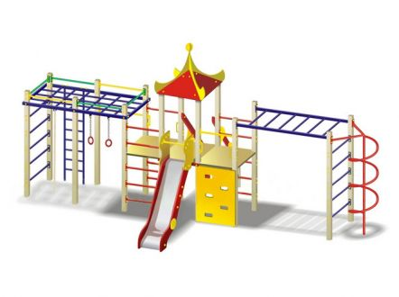
2 | Карусель большая ДП208 http://detskie-ploschadki.com.ua/catalog/karyseli/-karusel-bolchaya | 1 | 6700 | 6700
3 | Лавочка со спинкой ДП309 http://detskie-ploschadki.com.ua/catalog/lavoski/lavocha-so-spinkoi | 2 | 2100 | 4200 |  |  |  | 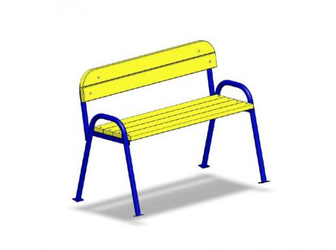
4 | Качалка-балансир большой ДП502 http://detskie-ploschadki.com.ua/catalog/kashalki/kachalka-balansir-bolshoy-dp502 | 1 | 2730 | 2730
5 | Качалка на пружине "Жук" ДП506 http://detskie-ploschadki.com.ua/catalog/kashalki/kachalka-zhuk | 1 | 3848 | 3848 |  |  |  | 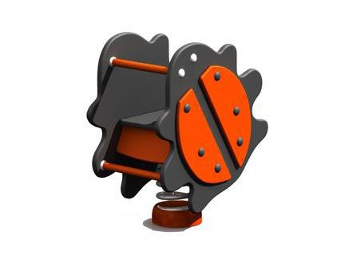
6 | Качели двойные на металлических стойках ДП120 http://detskie-ploschadki.com.ua/catalog/kasheli/kacheli-bolchie-dvoinue-na-metalicheskix-stoykax-dp120 | 1 | 6950 | 6950 |  |  |  | 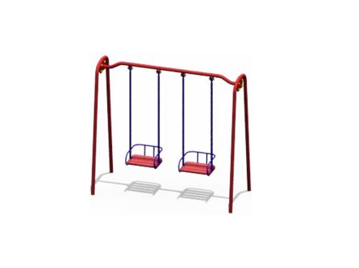
7 | Урна с крышкой ДП1218 http://detskie-ploschadki.com.ua/catalog/arka-ogragdenye-lestnica/urna-dp1219 | 2 | 550 | 1100 |  |  |  | 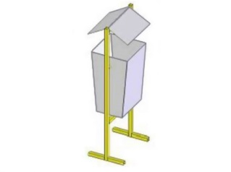
8 | Доставка | 1 | 2000 | 2000
9 | Проектно-кошторисна документація | 1 | беремо приблизно 10% від вартості | 8282.8
 | Всього: |  |  | 76110.8
 | Непередбачені витрати: |  |  | 0
 | Взагалом: |  |  | 76110.8

